3歳児 市町別
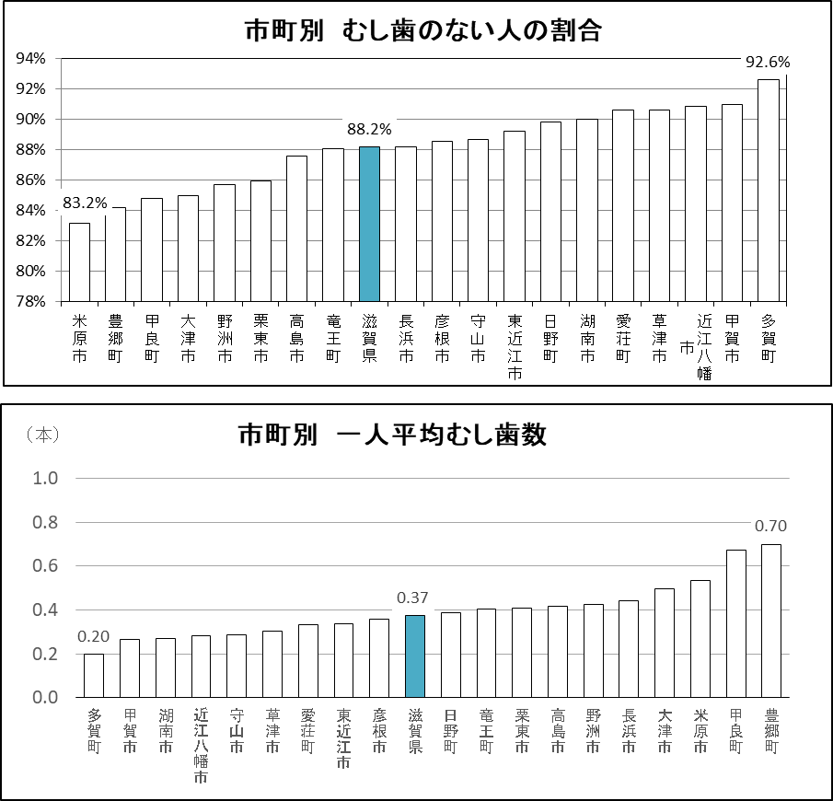
 | （１） ３歳児歯科保健データ

 | ■3歳児 市町別 むし歯の状況（R2年度3歳児歯科健康診査結果）

 |  | 対象児数 | 受診児数 | 受診率 | むし歯の ない人の数 | むし歯の ない人の割合 | むし歯 総数 | 一人平均 むし歯数
1 | 大津市 | 2,438 | 1,802 | 73.9% | 1,531 | 85.0% | 892 | 0.50
2 | 彦根市 | 1,008 | 952 | 94.4% | 843 | 88.6% | 340 | 0.36
3 | 長浜市 | 952 | 898 | 94.3% | 792 | 88.2% | 396 | 0.44
4 | 近江八幡市 | 798 | 752 | 94.2% | 683 | 90.8% | 213 | 0.28
5 | 草津市 | 1,528 | 1,392 | 91.1% | 1,261 | 90.6% | 425 | 0.31
6 | 守山市 | 975 | 916 | 93.9% | 812 | 88.6% | 264 | 0.29
7 | 栗東市 | 829 | 761 | 91.8% | 654 | 85.9% | 311 | 0.41
8 | 甲賀市 | 684 | 609 | 89.0% | 554 | 91.0% | 162 | 0.27
9 | 野洲市 | 490 | 475 | 96.9% | 407 | 85.7% | 202 | 0.43
10 | 湖南市 | 468 | 459 | 98.1% | 413 | 90.0% | 123 | 0.27
11 | 高島市 | 356 | 322 | 90.4% | 282 | 87.6% | 134 | 0.42
12 | 東近江市 | 980 | 981 | 100.1% | 875 | 89.2% | 329 | 0.34
13 | 米原市 | 323 | 297 | 92.0% | 247 | 83.2% | 159 | 0.54
14 | 日野町 | 156 | 157 | 100.6% | 141 | 89.8% | 61 | 0.39
15 | 竜王町 | 93 | 92 | 98.9% | 81 | 88.0% | 37 | 0.40
16 | 愛荘町 | 207 | 202 | 97.6% | 183 | 90.6% | 67 | 0.33
17 | 豊郷町 | 76 | 76 | 100.0% | 64 | 84.2% | 53 | 0.70
18 | 甲良町 | 46 | 46 | 100.0% | 39 | 84.8% | 31 | 0.67
19 | 多賀町 | 81 | 81 | 100.0% | 75 | 92.6% | 16 | 0.20
20 | 滋賀県 | 12,488 | 11,270 | 90.2% | 9,937 | 88.2% | 4,215 | 0.37

3歳児 圏域別
■3歳児 二次保健医療圏域別 むし歯の状況（R2年度3歳児歯科健康診査結果）

二次保健医療圏域 | 対象児数 | 受診児数 | 受診率 | むし歯の ない人の数 | むし歯の ない人の割合 | むし歯総数 | 一人平均 むし歯数 | むし歯のある人の割合
大津 | 2,438 | 1,802 | 73.9% | 1,531 | 85.0% | 892 | 0.50 | 15.0%
湖南 | 3,822 | 3,544 | 92.7% | 3,134 | 88.4% | 1,202 | 0.34 | 11.6%
甲賀 | 1,152 | 1,068 | 92.7% | 967 | 90.5% | 285 | 0.27 | 9.5%
東近江 | 2,027 | 1,982 | 97.8% | 1,780 | 89.8% | 640 | 0.32 | 10.2%
湖東 | 1,418 | 1,357 | 95.7% | 1,204 | 88.7% | 507 | 0.37 | 11.3%
湖北 | 1,275 | 1,195 | 93.7% | 1,039 | 86.9% | 555 | 0.46 | 13.1%
湖西 | 356 | 322 | 90.4% | 282 | 87.6% | 134 | 0.42 | 12.4%
滋賀県 | 12,488 | 11,270 | 90.2% | 9,937 | 88.2% | 4,215 | 0.37 | 11.8%

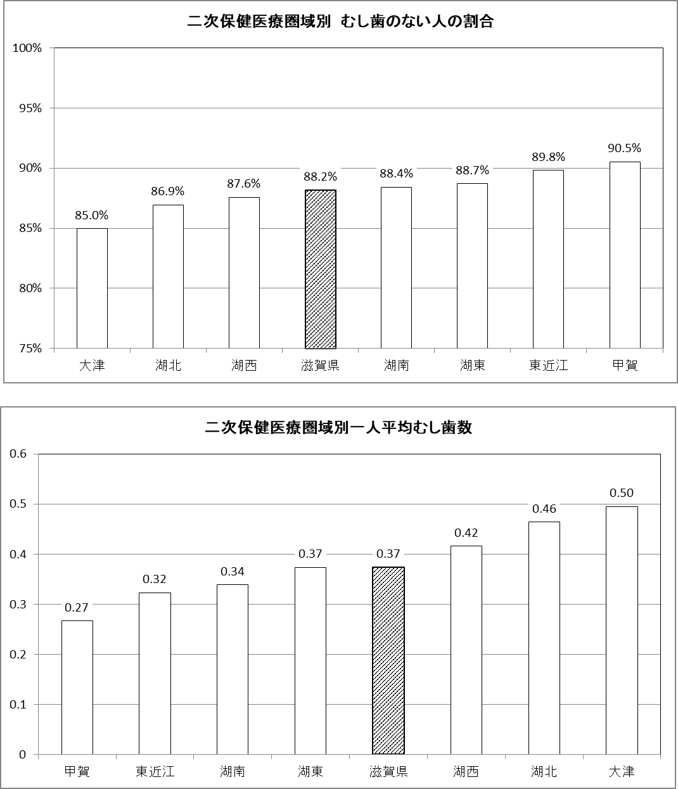
（%）

（本）

3歳児年次推移
■二次保健医療圏域別 歯科健康診査結果 |  |  |  | ■滋賀県および全国の３歳児歯科健康診査結果年次推移
圏域 | 受診率 | むし歯のある人の割合 | 一人平均 むし歯数 | 年度 | むし歯のある人の割合 |  | 一人平均むし歯数
大津 | 73.9% | 15.0% | 0.50 |  | 滋賀県 | 全国平均 | 滋賀県 | 全国平均
湖南 | 92.7% | 11.6% | 0.34 | H 1 | 63.4 | 55.8 | 3.32 | 2.90
甲賀 | 92.7% | 9.5% | 0.27 | 2 | 61.7 | 54.3 | 3.32 | 2.82
東近江 | 97.8% | 10.2% | 0.32 | 3 | 61.4 | 53.3 | 3.29 | 2.73
湖東 | 95.7% | 11.3% | 0.37 | 4 | 60.5 | 52.2 | 3.09 | 2.60
湖北 | 93.7% | 13.1% | 0.46 | 5 | 56.3 | 51.1 | 2.90 | 2.42
湖西 | 90.4% | 12.4% | 0.42 | 6 | 56.8 | 48.2 | 2.85 | 2.36
滋賀県 | 90.2% | 11.8% | 0.37 | 7 | 52.4 | 45.8 | 2.62 | 2.16
 |  |  |  | 8 | 48.9 | 43.4 | 2.35 | 1.99
 |  |  |  | 9 | 44.9 | 41.2 | 2.07 | 1.88
むし歯のある人の割合
 |  |  |  | 10 | 43.2 | 40.5 | 2.04 | 1.83
 |  |  |  | 11 | 38.9 | 37.9 | 1.81 | 1.67
 |  |  |  | 12 | 37.6 | 35.2 | 1.64 | 1.51
 |  |  |  | 13 | 34.9 | 33.7 | 1.49 | 1.45
 |  |  |  | 14 | 34.1 | 32.3 | 1.47 | 1.40
 |  |  |  | 15 | 35.2 | 31.4 | 1.46 | 1.32
 |  |  |  | 16 | 32.1 | 29.8 | 1.33 | 1.24
 |  |  |  | 17 | 30.3 | 28.0 | 1.22 | 1.14
 |  |  |  | 18 | 29.0 | 26.6 | 1.13 | 1.06
 |  |  |  | 19 | 26.3 | 25.9 | 1.04 | 1.00
 |  |  |  | 20 | 25.2 | 24.6 | 0.98 | 0.94
 |  |  |  | 21 | 23.7 | 23.0 | 0.88 | 0.87
 |  |  |  | 22 | 22.7 | 21.5 | 0.83 | 0.80
 |  |  |  | 23 | 19.7 | 20.4 | 0.69 | 0.74
 |  |  |  | 24 | 19.9 | 19.1 | 0.72 | 0.68
 |  |  |  | 25 | 18.5 | 17.9 | 0.65 | 0.63
 |  |  |  | 26 | 17.8 | 17.7 | 0.63 | 0.62
 |  |  |  | 27 | 19.5 | 17.0 | 0.67 | 0.58
 |  |  |  | 28 | 17.4 | 15.8 | 0.60 | 0.54
 |  |  |  | 29 | 14.4 | 14.4 | 0.49 | 0.49
 |  |  |  | 30 | 13.3 | 13.3 | 0.44 | 0.44
 |  |  |  | R1 | 12.2 | 11.9 | 0.38 | 0.40
 |  |  |  | R2 | 11.8 | 11.8 | 0.37 | 0.39

一人平均むし歯数（本）
一人平均むし歯数の年次推移
（本）

むし歯のある人の割合の年次推移
（%）

う蝕り患型年次推移
■3歳児 う蝕罹患型別有病者率の推移

・Ｂ型、Ｃ2型（う蝕ハイリスク群）は、3.2%

 |  | A型 | B型 | C型(C2) | その他 | う蝕有病者率
 | H1 | 32.7 | 24.6 | 5.5 | 0.6 | 63.4
 | 2 | 32.0 | 24.1 | 5.6 | 0.0 | 61.7
 | H3 | 32.3 | 23.4 | 5.7 | 0.0 | 61.4
 | 4 | 32.0 | 23.1 | 5.4 | 0.0 | 60.5
 | 5 | 30.8 | 20.6 | 4.9 | 0.0 | 56.3
 | 6 | 30.0 | 20.9 | 5.9 | 0.0 | 56.8
 | 7 | 28.7 | 19.6 | 4.2 | 0.0 | 52.4
 | 8 | 27.6 | 17.1 | 4.2 | 0.0 | 48.9
 | 9 | 25.2 | 15.5 | 4.1 | 0.0 | 44.8
 | 10 | 24.7 | 15.0 | 3.1 | 0.4 | 43.2
 | 11 | 22.1 | 12.5 | 3.1 | 1.0 | 38.8
 | 12 | 21.7 | 12.5 | 2.8 | 0.7 | 37.6
 | 13 | 20.6 | 11.2 | 2.5 | 0.7 | 34.9
 | 14 | 20.2 | 11.0 | 2.1 | 0.7 | 34.1
 | 15 | 21.1 | 11.2 | 2.3 | 0.5 | 35.2
 | 16 | 19.6 | 10.3 | 1.8 | 0.4 | 32.1
 | 17 | 18.1 | 9.3 | 2.8 | 0.1 | 30.3
 | 18 | 18.0 | 8.9 | 2.0 | 0.0 | 29.0
 | 19 | 16.8 | 8.0 | 1.5 | 0.1 | 26.3
 | 20 | 16.2 | 7.5 | 1.3 | 0.3 | 25.2
 | 21 | 14.9 | 7.0 | 0.8 | 0.9 | 23.6
 | 22 | 15.0 | 6.4 | 1.0 | 0.3 | 22.7
 | 23 | 13.0 | 5.6 | 0.8 | 0.2 | 19.7
 | 24 | 13.0 | 5.9 | 0.8 | 0.2 | 19.9
 | 25 | 12.4 | 5.1 | 0.8 | 0.2 | 18.5
 | 26 | 11.9 | 5.0 | 0.7 | 0.2 | 17.8
 | 27 | 13.4 | 5.0 | 0.7 | 0.4 | 19.5
 | 28 | 12.1 | 4.6 | 0.6 | 0.1 | 17.4
 | 29 | 10.1 | 3.8 | 0.5 | 0.1 | 14.4
 | 30 | 9.2 | 3.4 | 0.5 | 0.2 | 13.3
 | R1 | 8.4 | 3.0 | 0.4 | 0.2 | 12.2
 | 2 | 8.4 | 3.0 | 0.3 | 0.1 | 11.8
3歳児う蝕罹患型別有病者率の推移
%

